List1
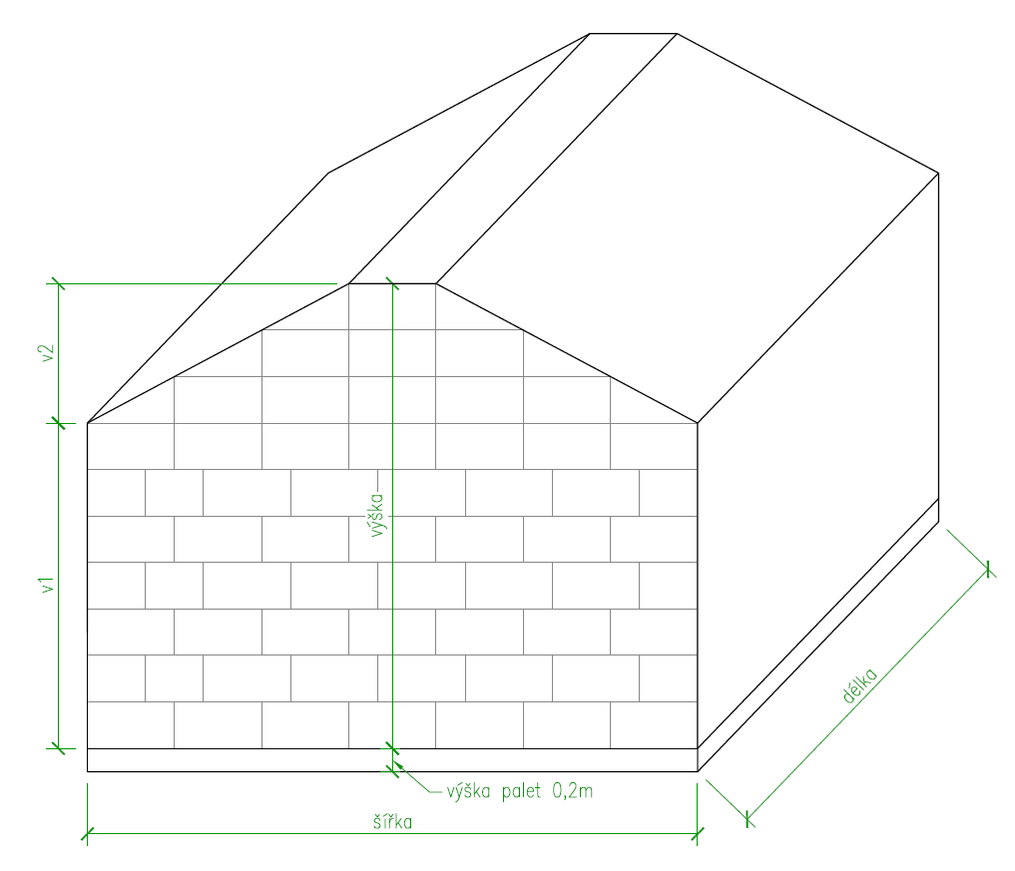
Rozměry balíků:
zadat šířku: | 0.50 | m
zadat výšku: | 0.40 | m
zadat délku: | 0.75 | m
objem balíku: | 0.15 | m3

Rozměry stohu:
zadat šířku: | 5.25 | m
zadat délku: | 8.00 | m
zadat výšku ke hřebenu: | 3.60 | m | výška max 4m

v1 | 2.40 | m
v2 | 1.20 | m
objem stohu | 122.40 | m3

počet balíků: | 816 | ks
plocha jedné vrstvy palet: | 42.00 | m2
plocha dvou vrstev palet: | 84.00 | m2 | (namísto druhé vrstvy možno podložit např. cihlama)

Rozměry plachty:
šířka plachty: | 8.75 | m | (na podélných stěnách končí metr nad zemí)
délka plachty: | 10.00 | m | (na každé straně plachta přetažená o metr přes štítovou stěnu)
plocha plachty: | 87.50 | m2

